Index
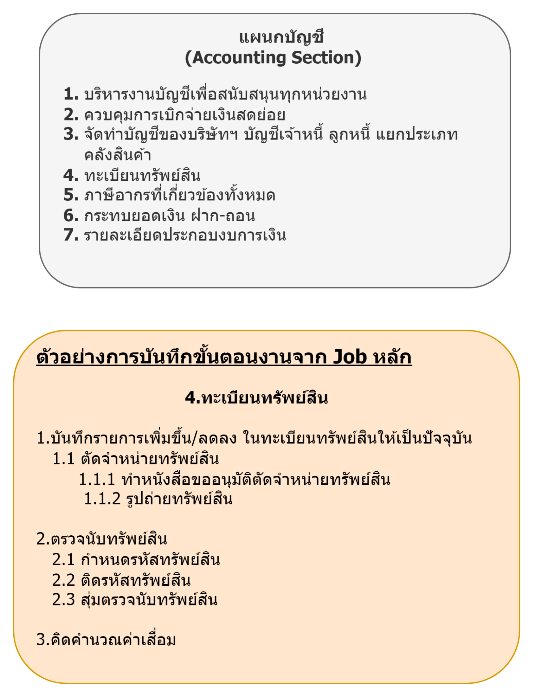
สำนัก | ฝ่าย | แผนก | ID_Job | งานหลัก
ประธานเจ้าหน้าที่ฝ่ายปฏิบัติการ | ฝ่ายบริหารอาคารสถานที่ | แผนกรักษาความปลอดภัย |  | จัดการงานรักษาความปลอดภัยในชีวิตและทรัพย์สินขององค์กร ผู้ค้า และผู้ใช้บริการตลอด 24 ชม.
ประธานเจ้าหน้าที่ฝ่ายปฏิบัติการ | ฝ่ายบริหารอาคารสถานที่ | แผนกรักษาความปลอดภัย |  | จัดการระบบงานร่วมกันกับแผนกบริหารพื้นที่เช่าและแผนกอื่นๆ เพื่อให้บริการและจัดการตามระเบียบอย่างมีประสิทธิภาพ
ประธานเจ้าหน้าที่ฝ่ายปฏิบัติการ | ฝ่ายบริหารอาคารสถานที่ | แผนกรักษาความปลอดภัย |  | กำหนดแผนงาน กำลังพล เพื่อปฏิบัติงานร่วมกับแผนก บริการที่จอดรถ และอื่น ๆ อย่างต่อเนื่องมีประสิทธิภาพ

